상품제안서
인사이디 무선 턴테이블 LED 스피커 | 상품코드: S37498

 |  |  |  |  |  |  | 02-713-8555 | www.synergygift.co.kr
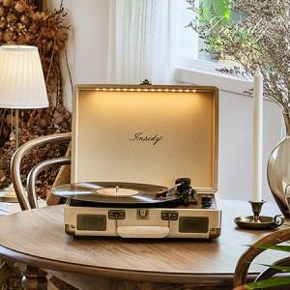

【상세/제작정보】

【인쇄/포장옵션】 | 레이저, 풀칼라 / 포장지포장

【공급단가】 | 수량 | 20~ | 50~ | 100~ | 300~ | 500~
*VAT별도 | 단가 | 74,750원 | 72,950원 | 69,960원 | 68,170원 | 66,370원

【상품 URL】 | https://www.synergygift.co.kr:443/src/goods_detail.php?gdno=37498

